参考御見積書
参 考 御 見 積 書

 |  |  |  |  |  |  |  |  |  |  | 2024-08-28
横浜市長 殿 |  |  |  |  |  |  |  |  | 見積管理No |  | -
 |  |  |  |  |  |  |  |  | 見積有効期限 |  | 2025-03-31
 |  |  |  |  |  |  |  |  | 見積担当者 |  | 宮元 亮祐
見積金額 |  | ¥5,940,000- | （消費税額 | ¥540,000- |  | ） |  |  | 担当者部署 |  | 株式会社プレック研究所
 |  |  |  |  |  |  |  |  | 担当者連絡先 |  | （tel）03-5226-1102
 |  | （仮称）旧上瀬谷通信施設公園実施設計業務委託（その3） |  |  |  |  |  |  |  |  | kikaku-k@prec.co.jp
業務名 |  | コンセプトシート作成作業業務

 | 上記の通り御見積致します。
 |  |  |  |  |  |  |  | （仮称）旧上瀬谷通信施設公園実施設計業務委託
 | ※見積条件及び支払い条件 |  |  |  |  |  |  | プレック研究所・ランズ計画研究所共同企業体
 | ・技術者単価は国土交通省が定める令和6年度設計業務委託等技術者単価を使用しております。 |  |  |  |  |  |  | 代表
 |  |  |  |  |  |  |  | 東京都千代田区麹町三丁目７番地６
 |  |  |  |  |  |  |  | 株式会社プレック研究所
 |  |  |  |  |  |  |  | 代表取締役社長 杉尾 大地
内訳書
名称 |  |  |  | 金額 |  | 摘要
1 | 直接人件費 |  |  | 2,284,300 |  | 直接人件費明細書 参照
2 | 直接経費 |  |  | 0 |  | 直接経費明細書 参照
3 | 直接原価 |  |  | 2,284,300 |  | （直接人件費）＋（直接経費）
4 | その他原価 |  |  | 1,230,095 |  | （直接人件費）×α／（1-α） ※α＝35％
5 | 業務原価 |  |  | 3,514,395 |  | （直接原価）＋（その他原価）
6 | 一般管理費等 |  |  | 1,892,501 |  | （業務原価）×β／（1ーβ） ※β＝35％
業務価格 |  |  |  | 5,406,896 |  | （業務原価）＋（一般管理費等）
業務価格 改め（端数整理） |  |  |  | 5,400,000 |  | 万円止め
消費税（10％） |  |  |  | 540,000 |  | 10%
見積金額（税込み） |  |  |  | 5,940,000

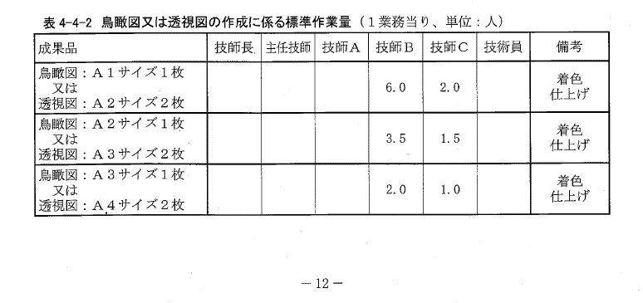
直接人件費明細書
業務項目 |  |  | 技師長 | 主任技師 | 技師A | 技師B | 技師C | 技術員 | 合計 | 摘要
 |  |  | 75,800 | 64,800 | 57,000 | 47,200 | 38,400 | 33,600 | （令和6年度単価）
1 | コンセプトシートの作成 |  | 0.5 | 1.5 | 12.0 | 12.0 | 6.0 |  | 1,615,900 |  |  | 1,615,900
2 | パースの作成 |  |  |  |  | 10.5 | 4.5 |  | 668,400 | 6枚 CLA歩掛 |  | 668,400
 |  |  |  |  |  |  |  |  | (0) |  |  | 0
 |  |  |  |  |  |  |  |  | (0) |  |  | 0
 |  |  |  |  |  |  |  |  | 0 |  |  | 0
 |  |  |  |  |  |  |  |  | (0) |  |  | 0
 |  |  |  |  |  |  |  |  | 0 |  |  | 0
 |  |  |  |  |  |  |  |  | 0 |  |  | 0
 |  |  |  |  |  |  |  |  | 0 |  |  | 0
 | 合計 | （人工数） | 0.5 | 1.5 | 12.0 | 22.5 | 10.5 | 0.0 | 47.0 | 人工計
 |  | （金額） | 37,900 | 97,200 | 684,000 | 1,062,000 | 403,200 | 0 | 2,284,300 | 金額計

直接経費明細書
項目 |  |  | 単位 | 数量 | 単価 | 金額 |  | 摘要

 | 合計 |  |  |  |  | 0

浜野さんより
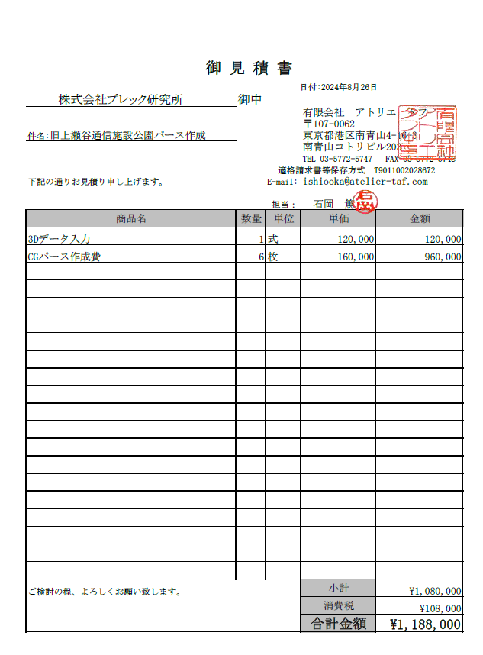
（仮称）旧上瀬谷通信施設公園実施設計業務委託（その3）
コンセプトシート作成作業 見積
内訳書
名称 |  |  | 金額 |  | 摘要
1 | 直接人件費 |  | 1,583,500 |  | 直接人件費明細遺書 参照
2 | 直接経費 |  | 1,080,000 |  | 直接経費明細書 参照
3 | 直接原価 |  | 2,663,500 |  | （直接人件費）＋（直接経費）
4 | その他原価 |  | 852,714 |  | （直接人件費）×α／（1-α） ※α＝35％
5 | 業務原価 |  | 3,516,214 |  | （直接原価）＋（その他原価）
6 | 一般管理費等 |  | 1,893,481 |  | （業務原価）×β／（1ーβ） ※β＝35％
業務価格合計 |  |  | 5,409,695 |  | （業務原価）＋（一般管理費）
業務価格 改め（端数整理） |  |  | 5,400,000 |  | 万円止め
業務委託料 |  |  | 5,400,000 |  | 税抜

直接人件費明細書
業務項目 |  |  | 技師長 | 主任技師 | 技師A | 技師B | 技師C | 技術員 | 合計 | 摘要
 |  |  | 75,800 | 64,800 | 57,000 | 47,200 | 38,400 | 33,600 | 2024年度単価
1 | コンセプトシートの作成 |  | 0.5 | 1.0 | 12.0 | 12.0 | 6.0 |  | 1,583,500
 |  |  |  |  |  |  |  |  | 0
 |  |  |  |  |  |  |  |  | 0
 |  |  |  |  |  |  |  |  | 0

 | 合計 | （人工数） | 0.5 | 1.0 | 12.0 | 12.0 | 6.0 | 0.0 | 31.5 | 人工計
 |  | （金額） | 37,900 | 64,800 | 684,000 | 566,400 | 230,400 | 0 | 1,583,500 | 金額計

直接経費明細書
項目 |  |  | 単位 | 数量 | 単価 |  | 金額 |  | 摘要
 | パース作成 |  | 式 | 1 |  | 1,080,000 | 1,080,000
 | 合計 |  |  |  |  |  | 1,080,000

